１，明細表EXCELダウンロード
タイトル |  |  | 作成者 | 作成日時
明細表EXCELダウンロード |  |  | 岩城 | 2023-09-13
【明細削除】画面

 | 【画面】
 |  | [予実管理]-[レポート]-[明細表]

Excelダウンロード時、yyyy/m/d になっている。
yyyy/mm/dd となるようにする。

【明細削除】画面で大切な事

 | 省略

今回対応を行う目的

 | 【現状の課題】
 |  | 検索実行の後、＋ボタンクリックで検索バーが消えるため、ページング処理ができない。

今回の対応内容

 | 【対応画面】
 |  | 明細表→EXCELダウンロード処理 ・明細照会・出力→EXCEL出力・CSV出力

 | 【対応内容】
 | Excelダウンロード時、yyyy/m/d になっているため、yyyy/mm/dd となるようにしてください

エビデンス（No 1. 明細表）
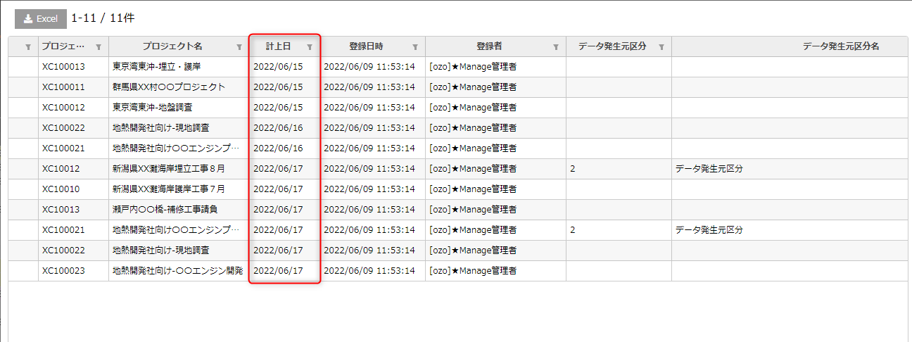
戻る
操作 | 確認事項
明細表で計上日書式を確認 | 計上日書式 = 「yyyy/mm/dd」

エビデンス（No 2. 明細表）
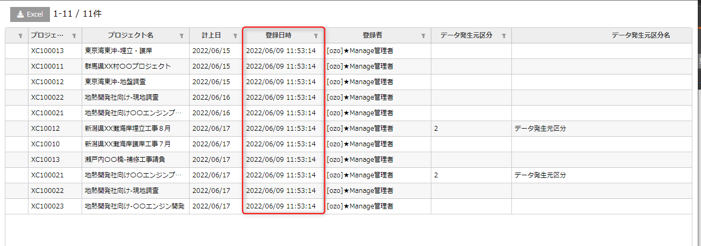
戻る
操作 | 確認事項
明細表で登録日時書式を確認 | 登録日時書式 = 「yyyy/mm/dd HH:mm:ss」

エビデンス（No 3. 明細表）
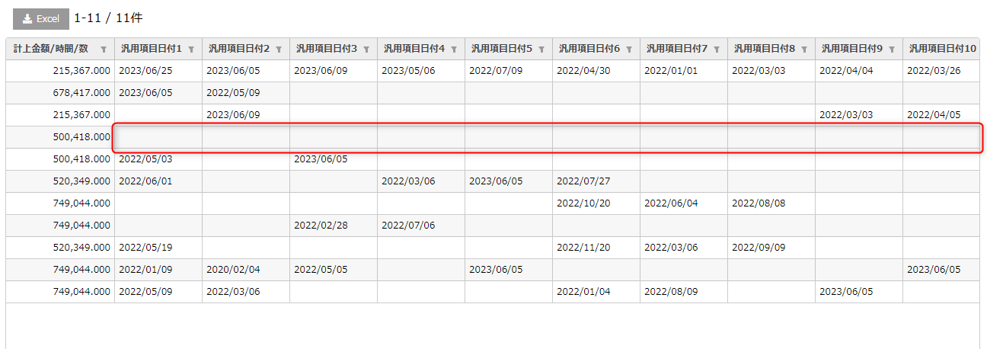
戻る
操作 | 確認事項
明細表で［汎用項目日付1~10］= 「空」の場合、［汎用項目日付1~10］書式を確認 | ［汎用項目日付1~10］= 「空」

エビデンス（No 4. 明細表）
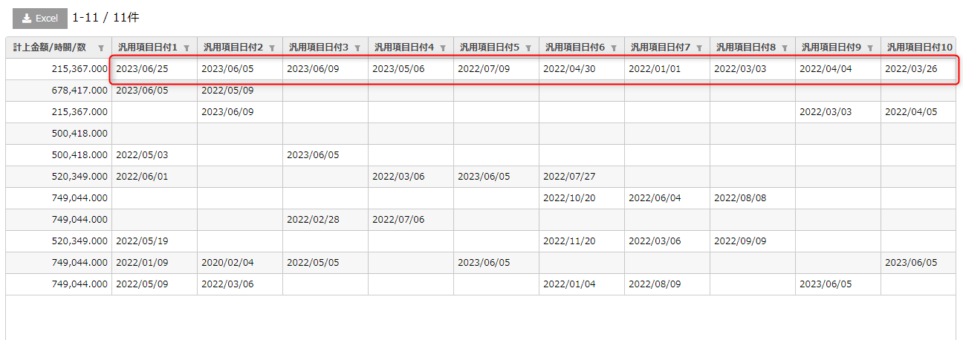
戻る
操作 | 確認事項
明細表で［汎用項目日付1~10］= 値ありの場合、［汎用項目日付1~10］書式を確認 ※書式 ＝「yyyy/mm/dd」 | ［汎用項目日付1~10］書式 = 「yyyy/mm/dd」

エビデンス（No 5~8. 明細表）
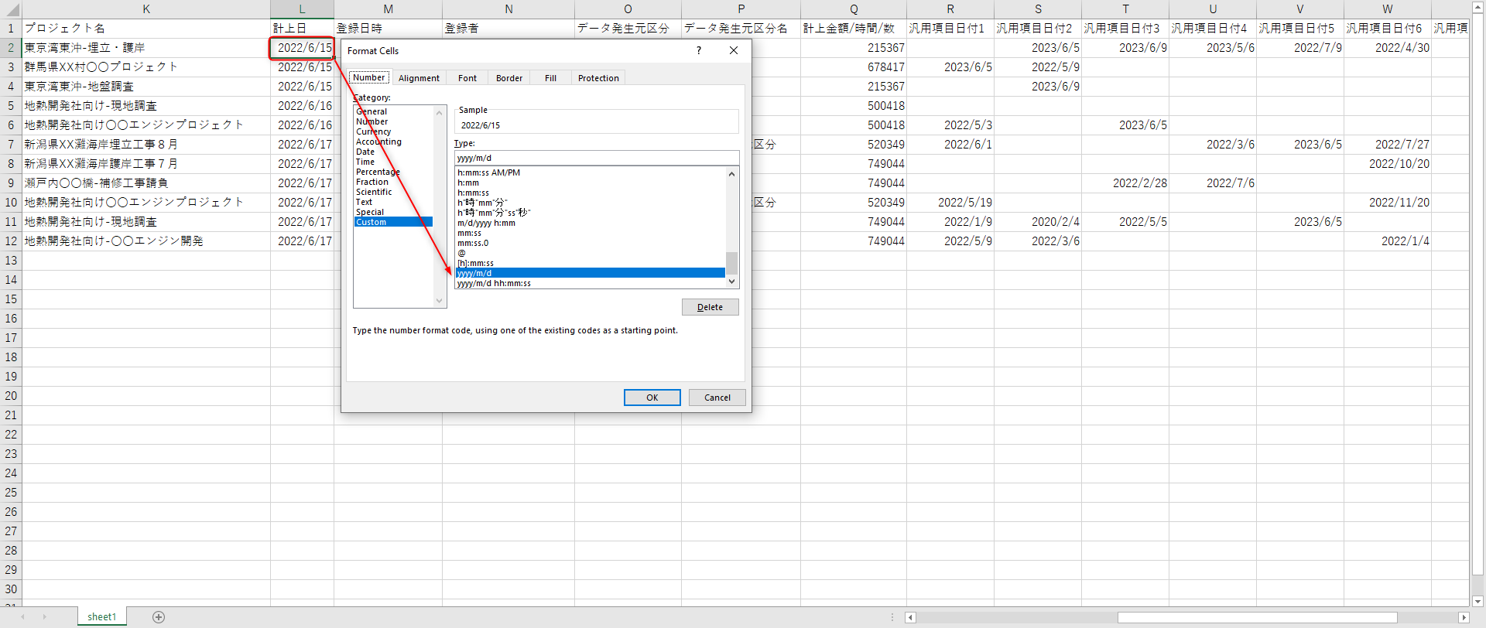
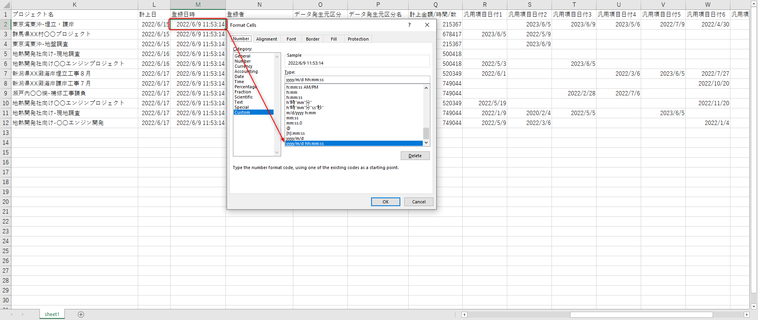
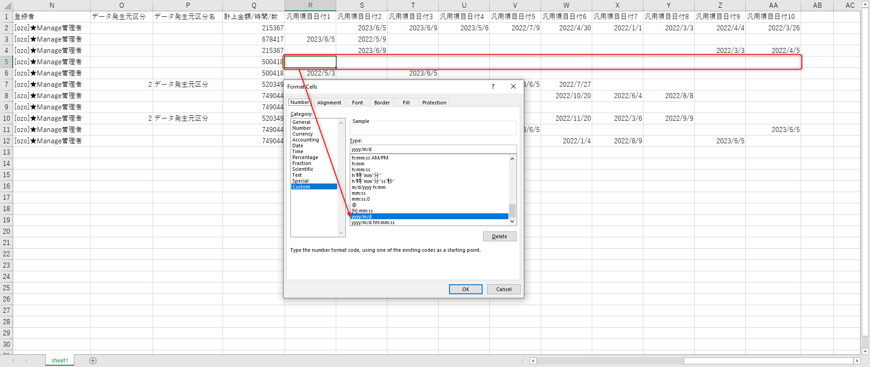
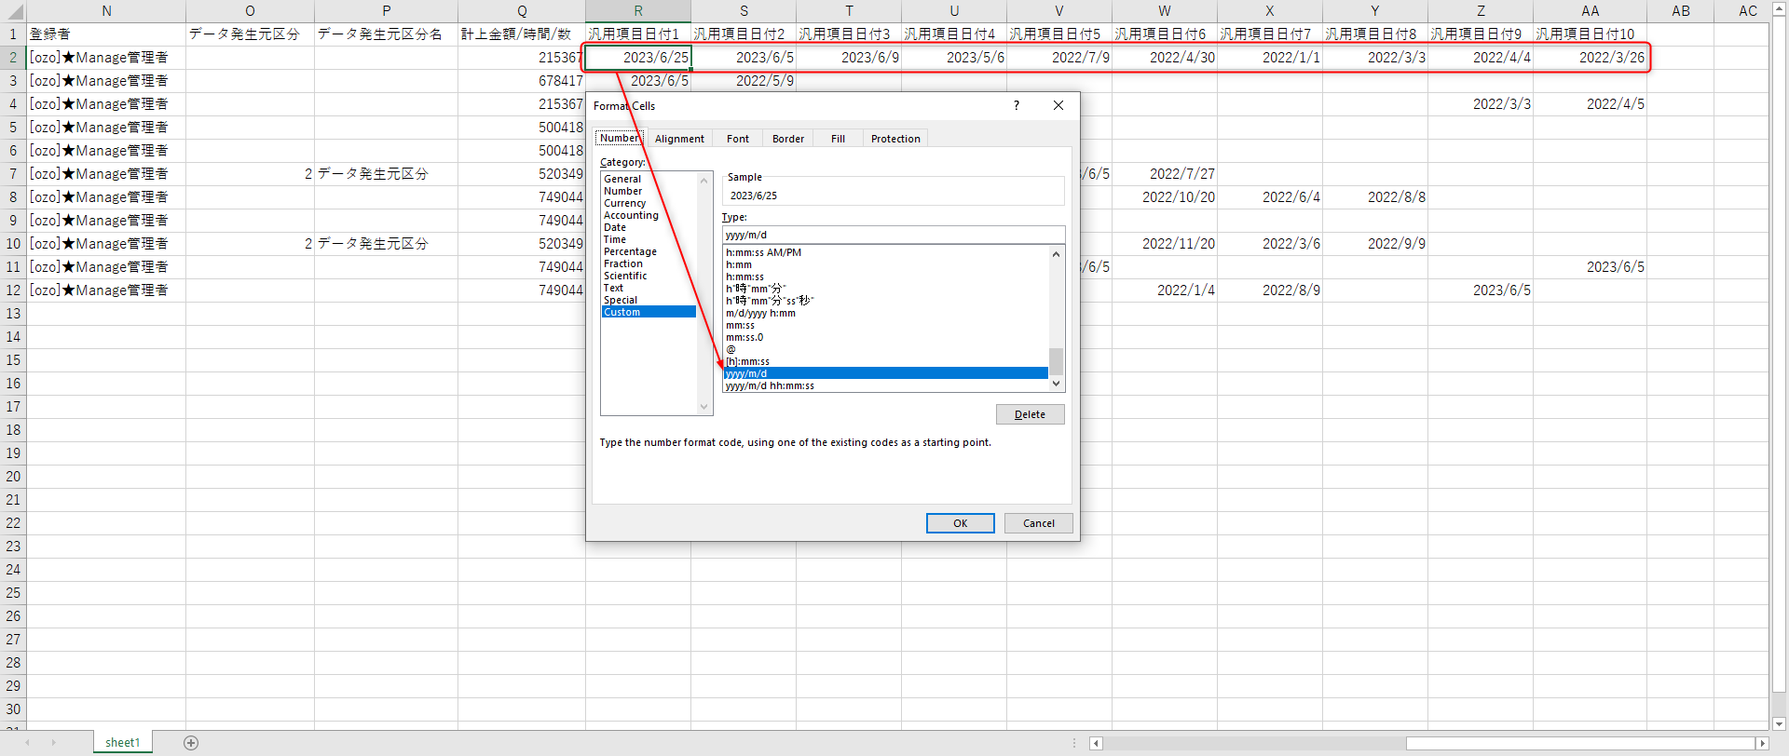
戻る
操作 | 確認事項
EXCELダウンロードボタンを押下で、出力EXCELファイルの計上日書式を確認 | 計上日書式 = 「yyyy/mm/dd」
EXCELダウンロードボタンを押下で、出力EXCELファイルの登録日時書式を確認 | 登録日時書式 = 「yyyy/mm/dd HH:mm:ss」
明細表で［汎用項目日付1~10］= 「空」の場合、EXCELダウンロードボタンを押下で、 出力EXCELファイルの［汎用項目日付1~10］を確認 | ［汎用項目日付1~10］= 「空」 を表示します

明細表で［汎用項目日付1~10］= 値ありの場合、EXCELダウンロードボタンを押下で、 出力EXCELファイルの［汎用項目日付1~10］を確認 ※書式 ＝「yyyy/mm/dd」 | 明細表で表示された値と同じ結果を出力する。 ※書式 ＝「yyyy/mm/dd」

エビデンス（No 1~2. マスタ）
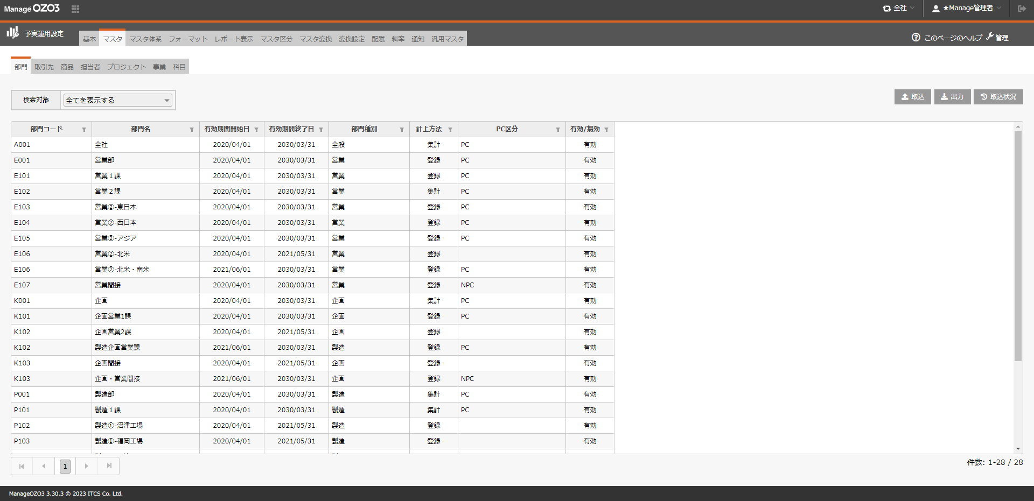
戻る
[予実運用設定]-[マスタ]-[部門]
操作 | 確認事項
明細表で有効期間開始日書式を確認 | 有効期間開始日書式 = 「yyyy/mm/dd」
明細表で有効期間終了日書式を確認 | 有効期間終了日書式 = 「yyyy/mm/dd」

エビデンス（No 3~4. マスタ）
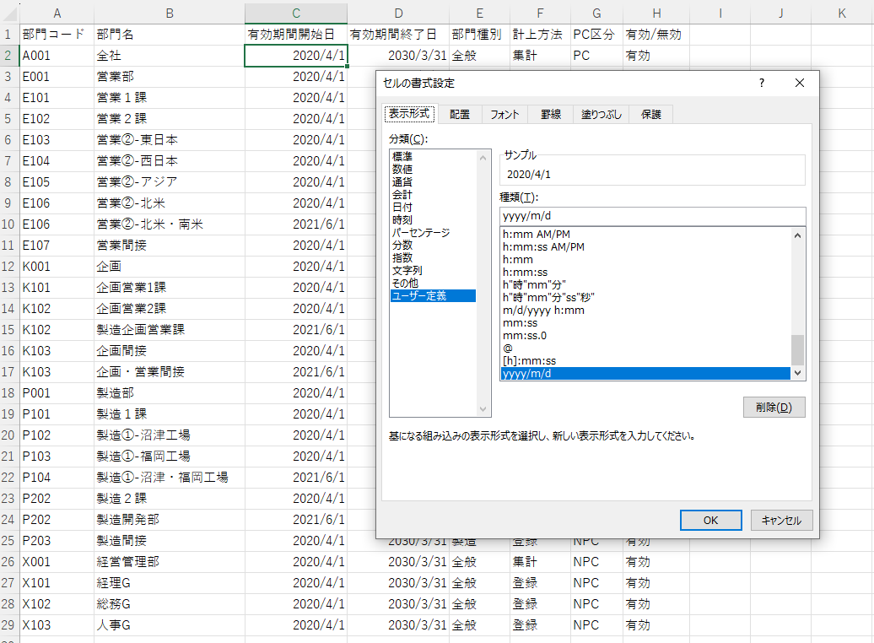
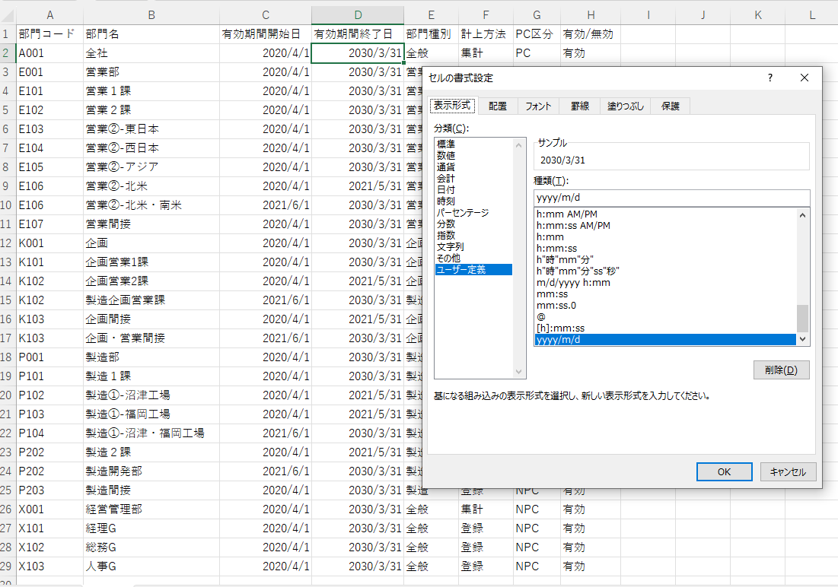
戻る
[予実運用設定]-[マスタ]-[部門]
操作 | 確認事項
EXCELダウンロードボタンを押下で、出力EXCELファイルの有効期間開始日書式を確認 | 有効期間開始日書式 = 「yyyy/m/d」
EXCELダウンロードボタンを押下で、出力EXCELファイルの有効期間終了日書式を確認 | 有効期間終了日書式 = 「yyyy/m/d」

エビデンス（No 5~6. マスタ）
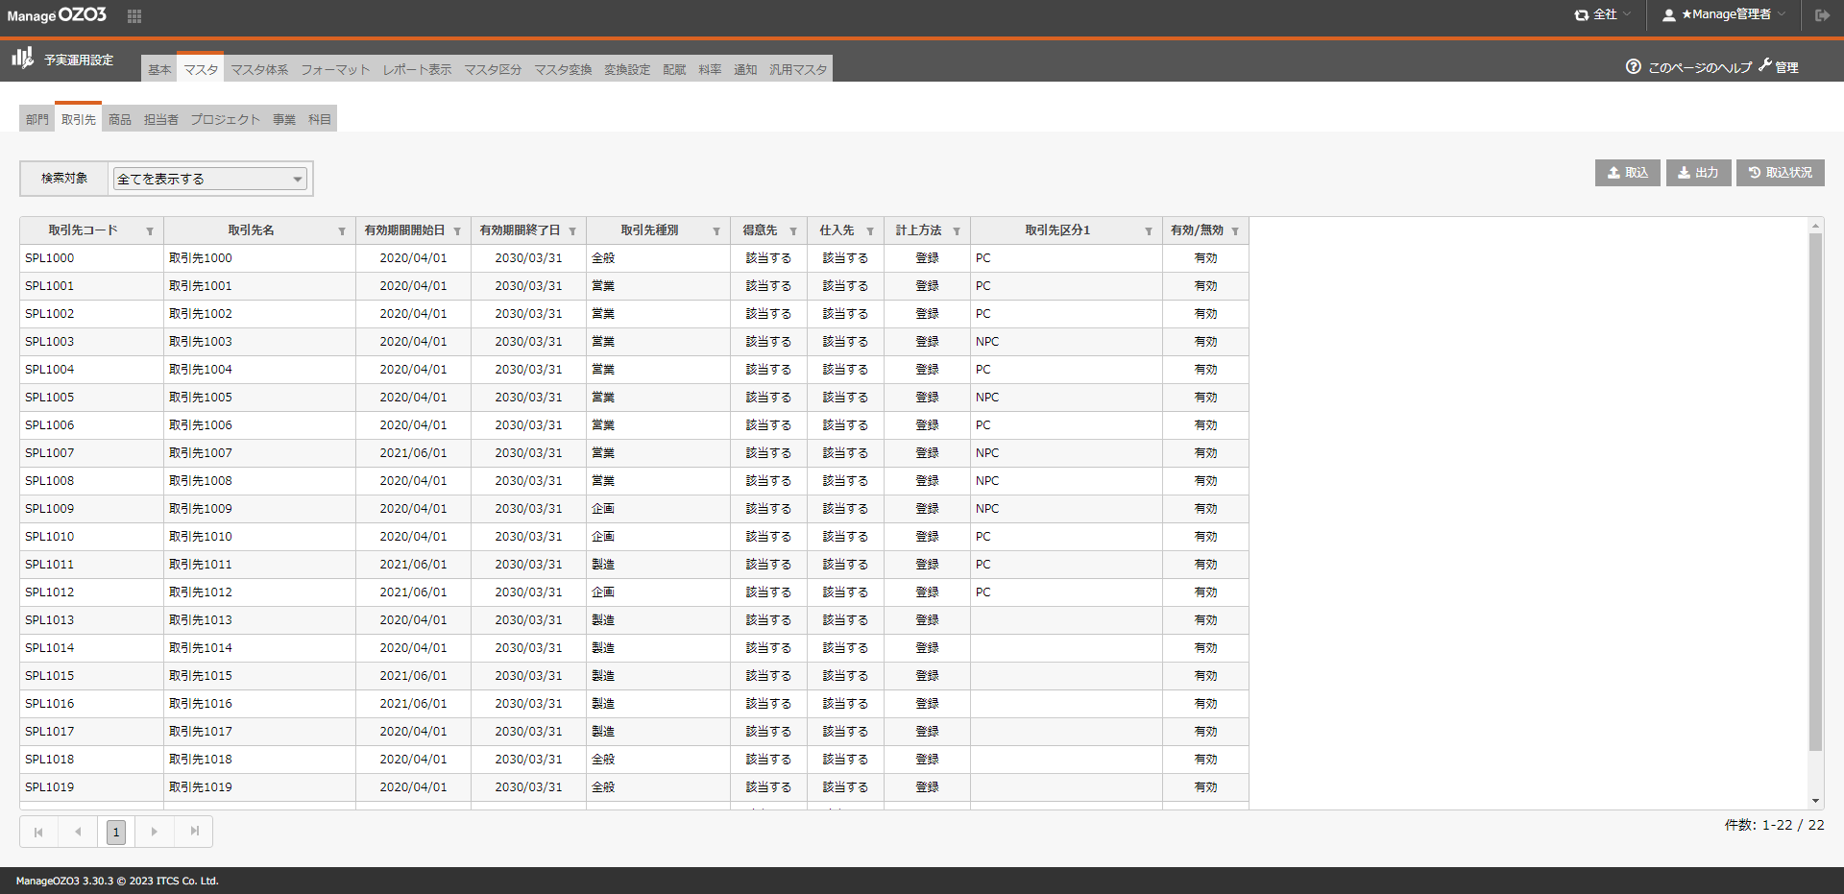
戻る
[予実運用設定]-[マスタ]-[取引先]
操作 | 確認事項
明細表で有効期間開始日書式を確認 | 有効期間開始日書式 = 「yyyy/mm/dd」
明細表で有効期間終了日書式を確認 | 有効期間終了日書式 = 「yyyy/mm/dd」

エビデンス（No 7~8. マスタ）
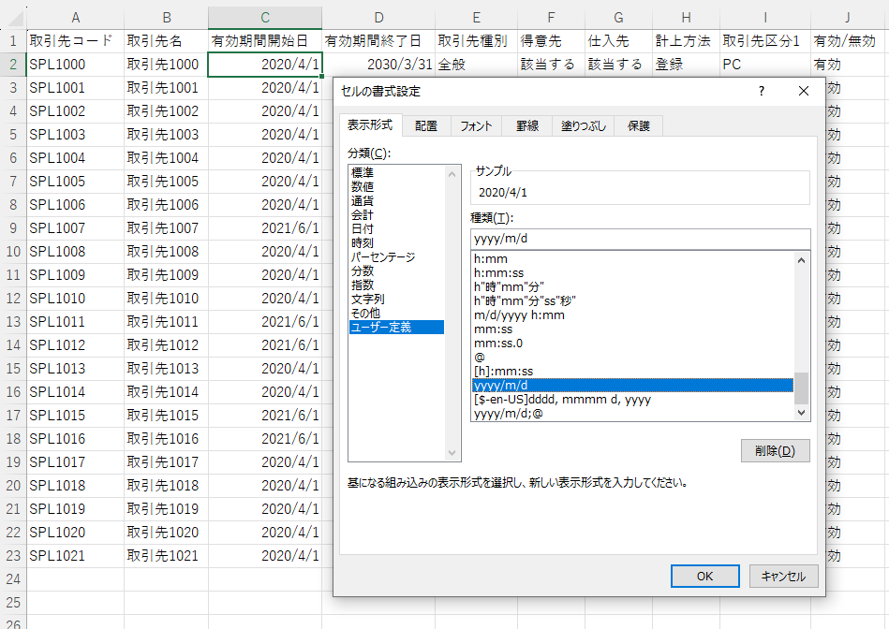
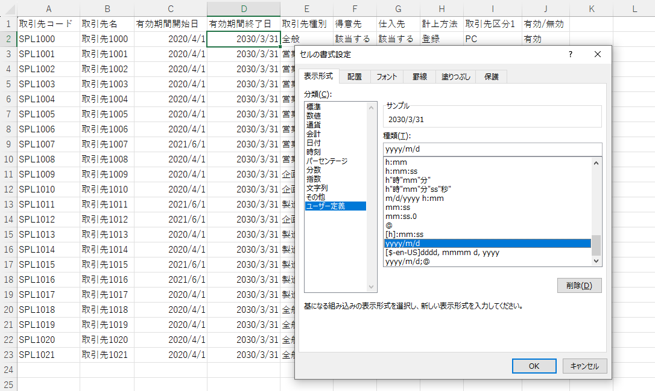
戻る
[予実運用設定]-[マスタ]-[取引先]
操作 | 確認事項
EXCELダウンロードボタンを押下で、出力EXCELファイルの有効期間開始日書式を確認 | 有効期間開始日書式 = 「yyyy/m/d」
EXCELダウンロードボタンを押下で、出力EXCELファイルの有効期間終了日書式を確認 | 有効期間終了日書式 = 「yyyy/m/d」

エビデンス（No 9~10. マスタ）
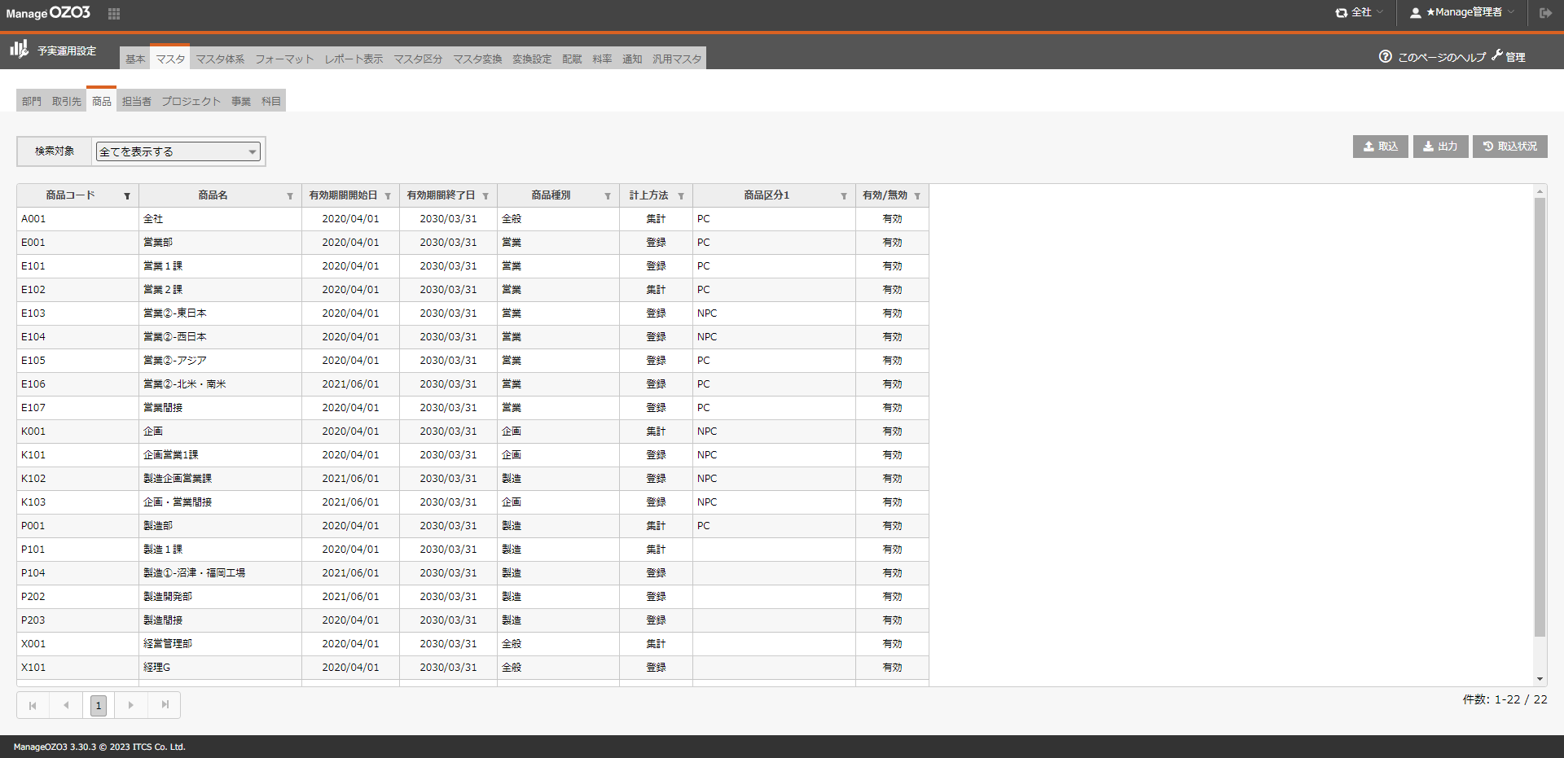
戻る
[予実運用設定]-[マスタ]-[商品]
操作 | 確認事項
明細表で有効期間開始日書式を確認 | 有効期間開始日書式 = 「yyyy/mm/dd」
明細表で有効期間終了日書式を確認 | 有効期間終了日書式 = 「yyyy/mm/dd」

エビデンス（No 11~12. マスタ）
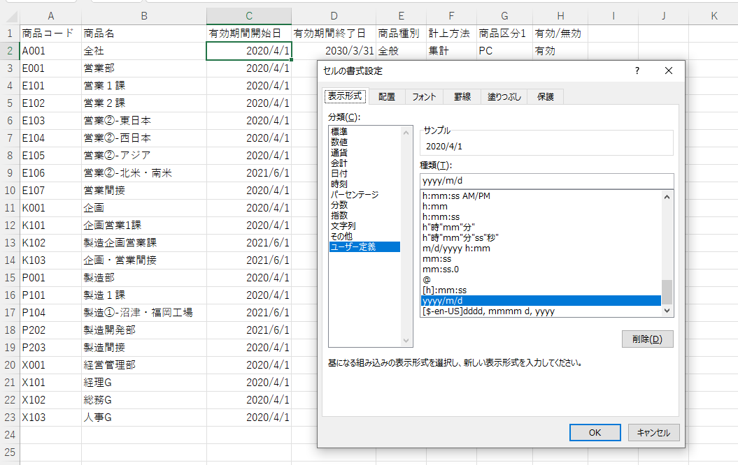
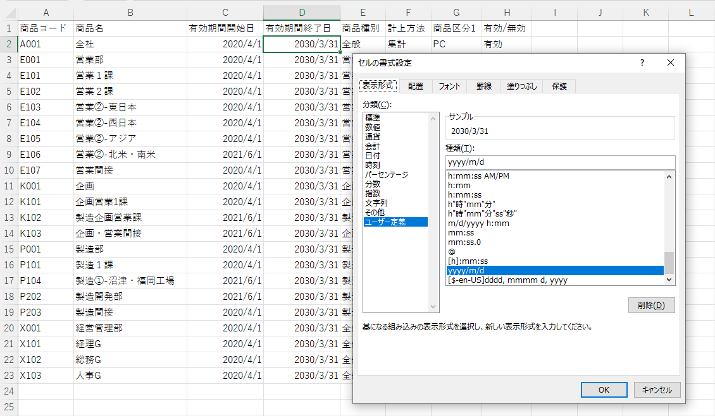
戻る
[予実運用設定]-[マスタ]-[商品]
操作 | 確認事項
EXCELダウンロードボタンを押下で、出力EXCELファイルの有効期間開始日書式を確認 | 有効期間開始日書式 = 「yyyy/m/d」
EXCELダウンロードボタンを押下で、出力EXCELファイルの有効期間終了日書式を確認 | 有効期間終了日書式 = 「yyyy/m/d」

エビデンス（No 13~14. マスタ）
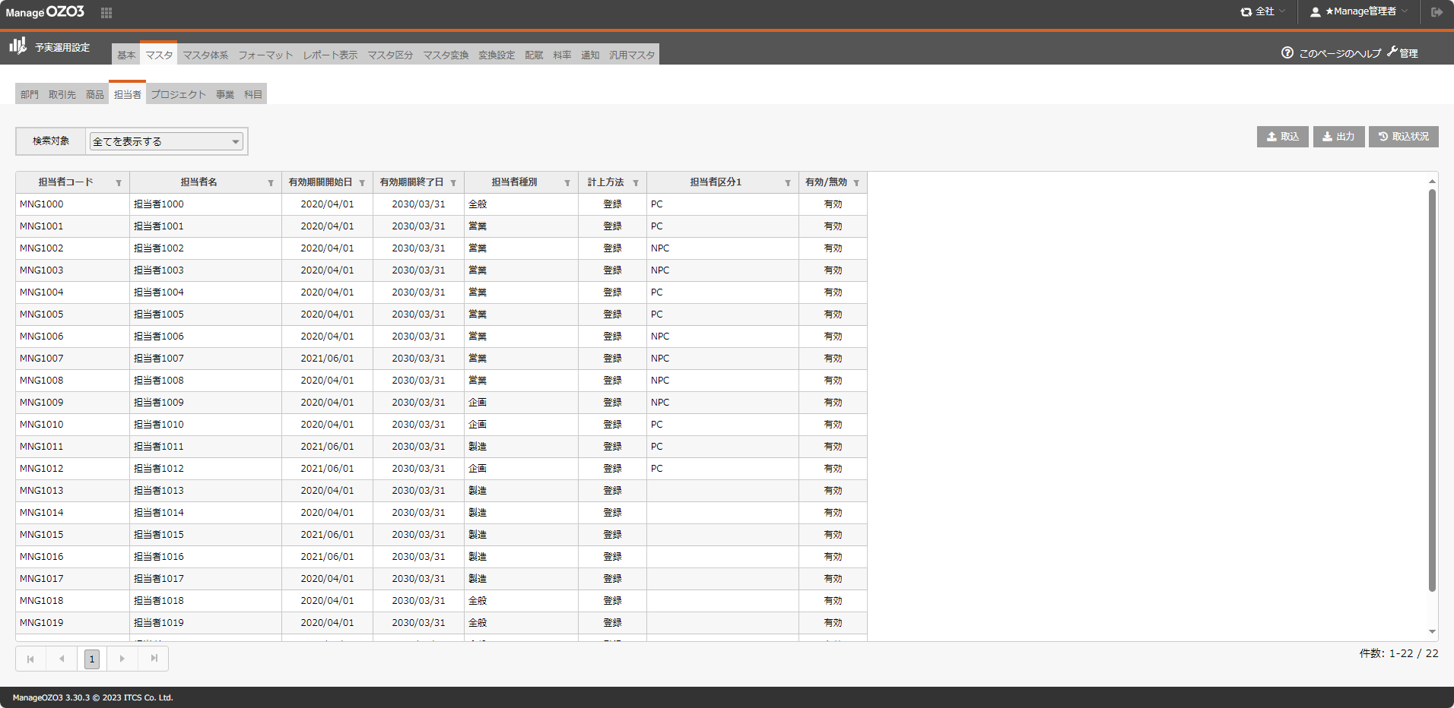
戻る
[予実運用設定]-[マスタ]-[担当者]
操作 | 確認事項
明細表で有効期間開始日書式を確認 | 有効期間開始日書式 = 「yyyy/mm/dd」
明細表で有効期間終了日書式を確認 | 有効期間終了日書式 = 「yyyy/mm/dd」

エビデンス（No 15~16. マスタ）
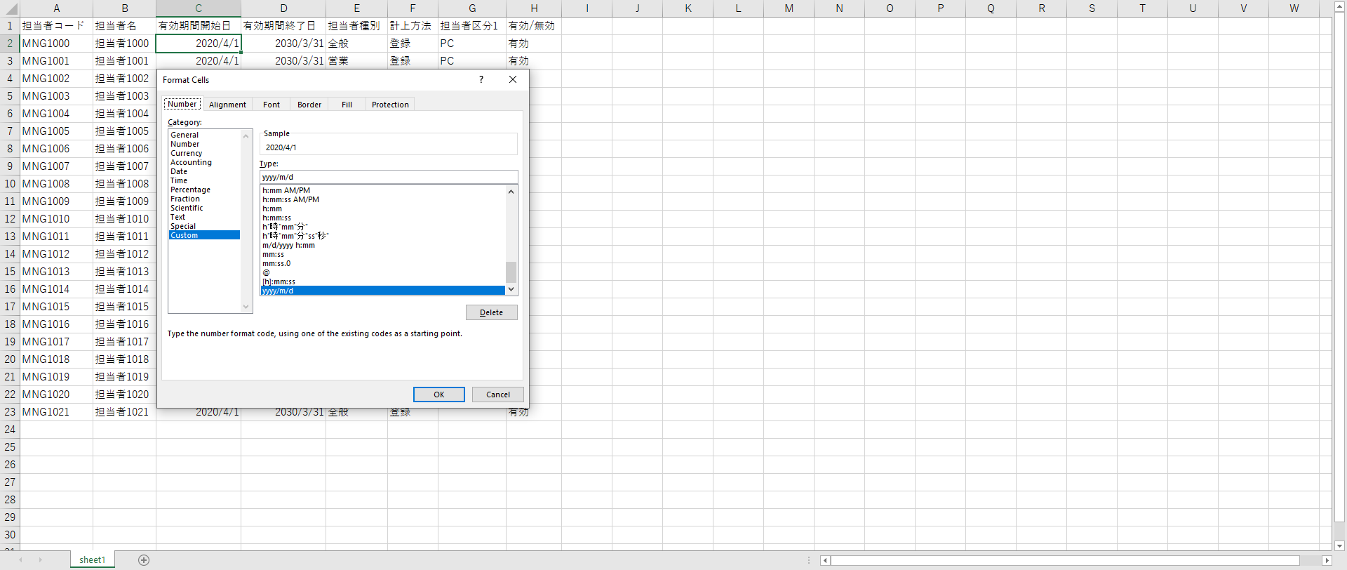
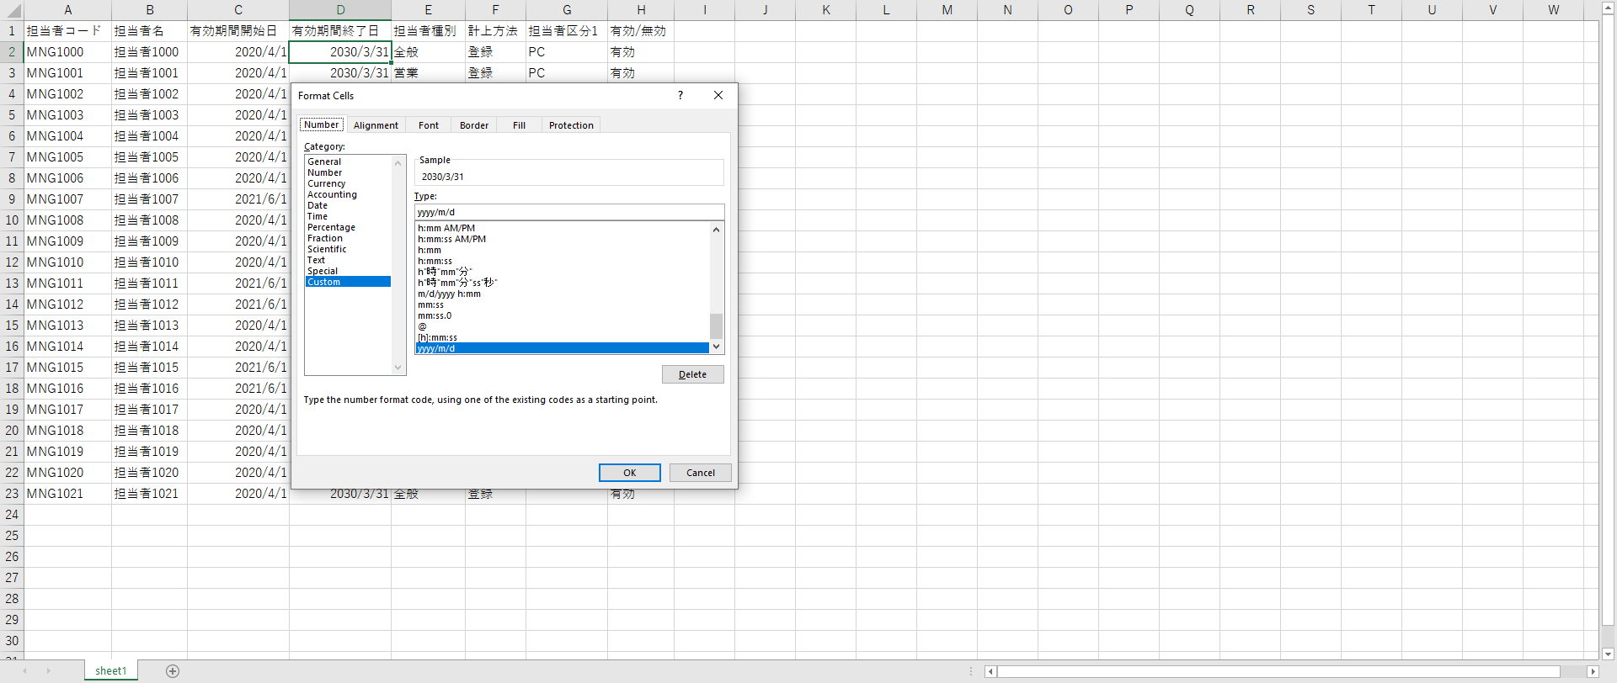
戻る
[予実運用設定]-[マスタ]-[担当者]
操作 | 確認事項
EXCELダウンロードボタンを押下で、出力EXCELファイルの有効期間開始日書式を確認 | 有効期間開始日書式 = 「yyyy/m/d」
EXCELダウンロードボタンを押下で、出力EXCELファイルの有効期間終了日書式を確認 | 有効期間終了日書式 = 「yyyy/m/d」

エビデンス（No 17~18. マスタ）
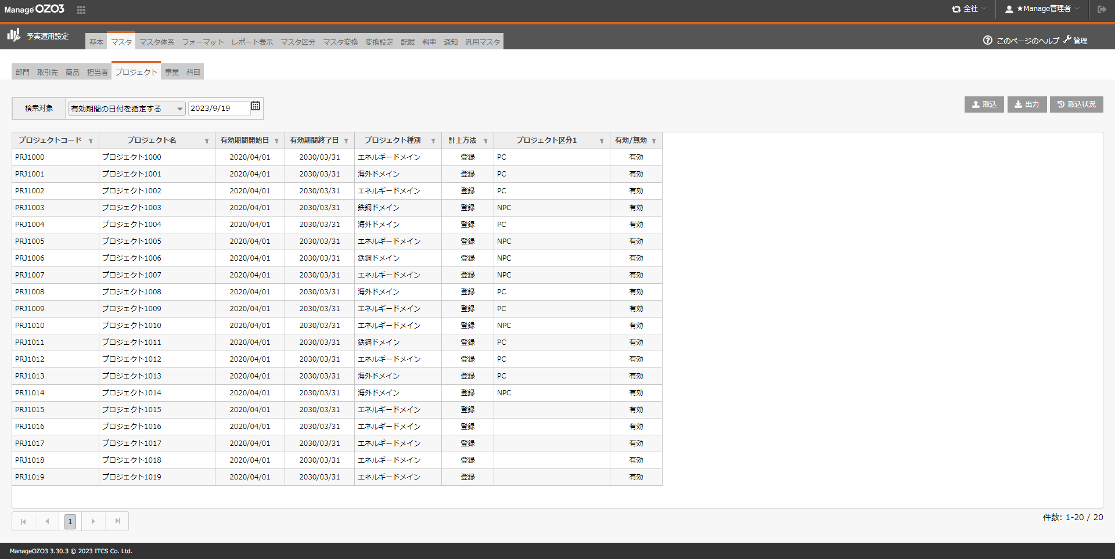
戻る
[予実運用設定]-[マスタ]-[プロジェクト]
操作 | 確認事項
明細表で有効期間開始日書式を確認 | 有効期間開始日書式 = 「yyyy/mm/dd」
明細表で有効期間終了日書式を確認 | 有効期間終了日書式 = 「yyyy/mm/dd」

エビデンス（No 19~20. マスタ）
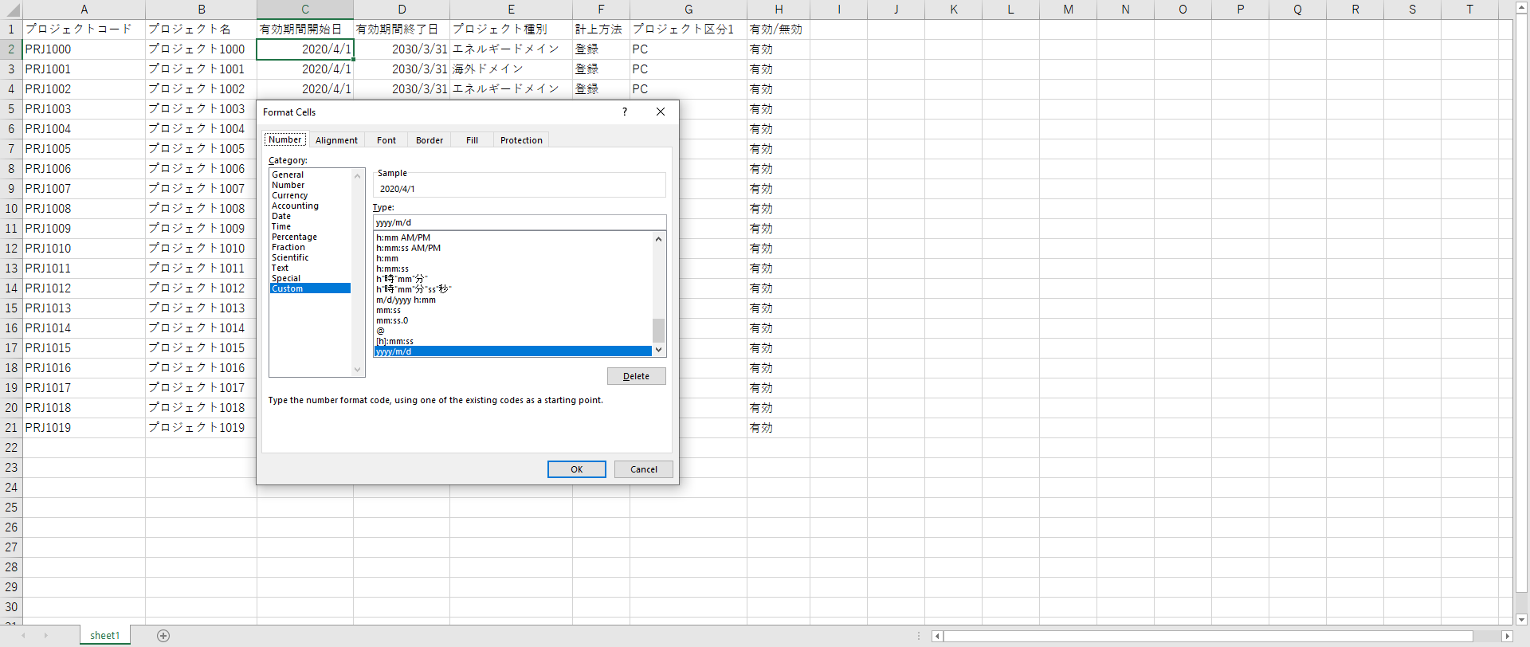
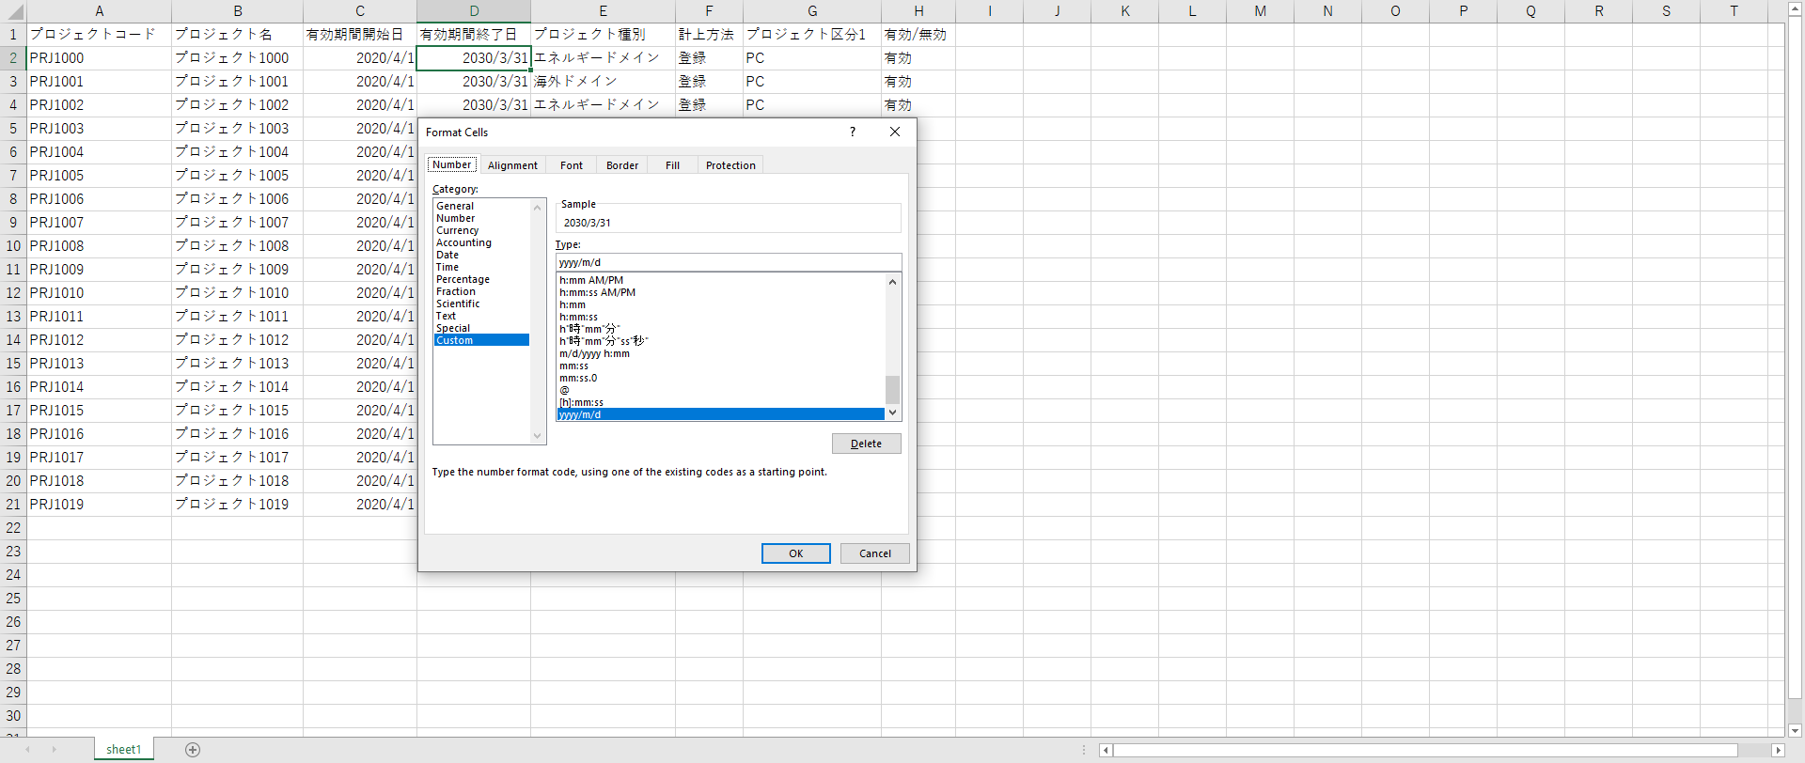
戻る
[予実運用設定]-[マスタ]-[プロジェクト]
操作 | 確認事項
EXCELダウンロードボタンを押下で、出力EXCELファイルの有効期間開始日書式を確認 | 有効期間開始日書式 = 「yyyy/m/d」
EXCELダウンロードボタンを押下で、出力EXCELファイルの有効期間終了日書式を確認 | 有効期間終了日書式 = 「yyyy/m/d」

エビデンス（No 21~22. マスタ）
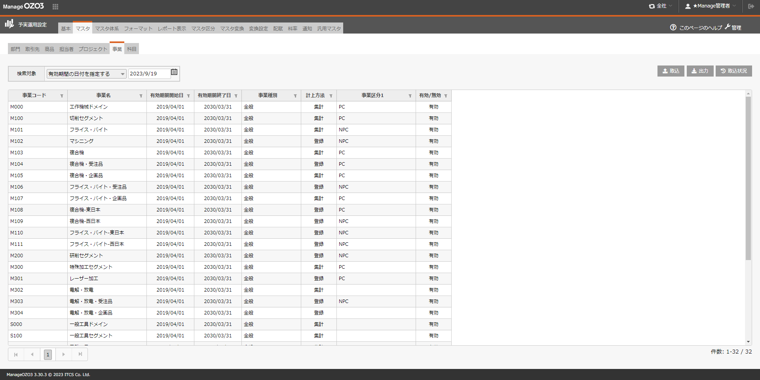
戻る
[予実運用設定]-[マスタ]-[事業]
操作 | 確認事項
明細表で有効期間開始日書式を確認 | 有効期間開始日書式 = 「yyyy/mm/dd」
明細表で有効期間終了日書式を確認 | 有効期間終了日書式 = 「yyyy/mm/dd」

エビデンス（No 23~24. マスタ）
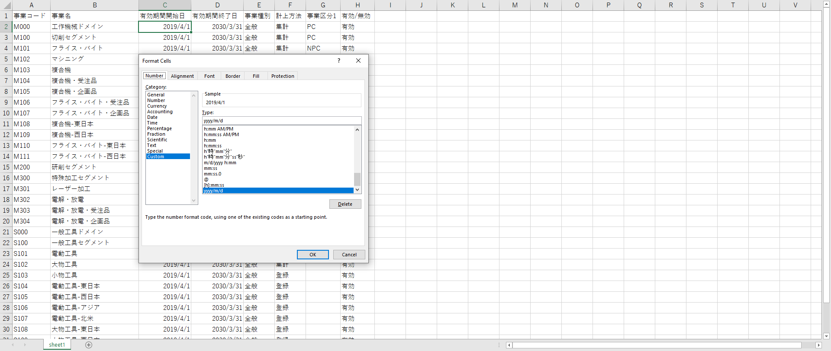
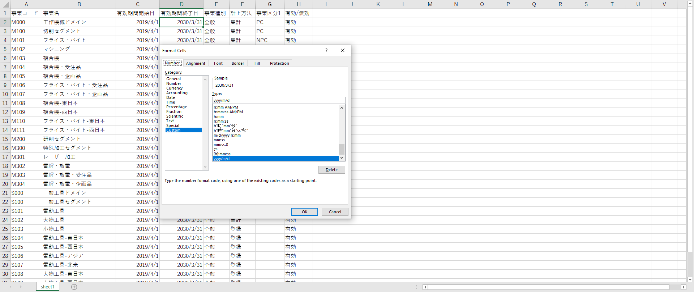
戻る
[予実運用設定]-[マスタ]-[事業]
操作 | 確認事項
EXCELダウンロードボタンを押下で、出力EXCELファイルの有効期間開始日書式を確認 | 有効期間開始日書式 = 「yyyy/m/d」
EXCELダウンロードボタンを押下で、出力EXCELファイルの有効期間終了日書式を確認 | 有効期間終了日書式 = 「yyyy/m/d」

エビデンス（No 25~26. マスタ）
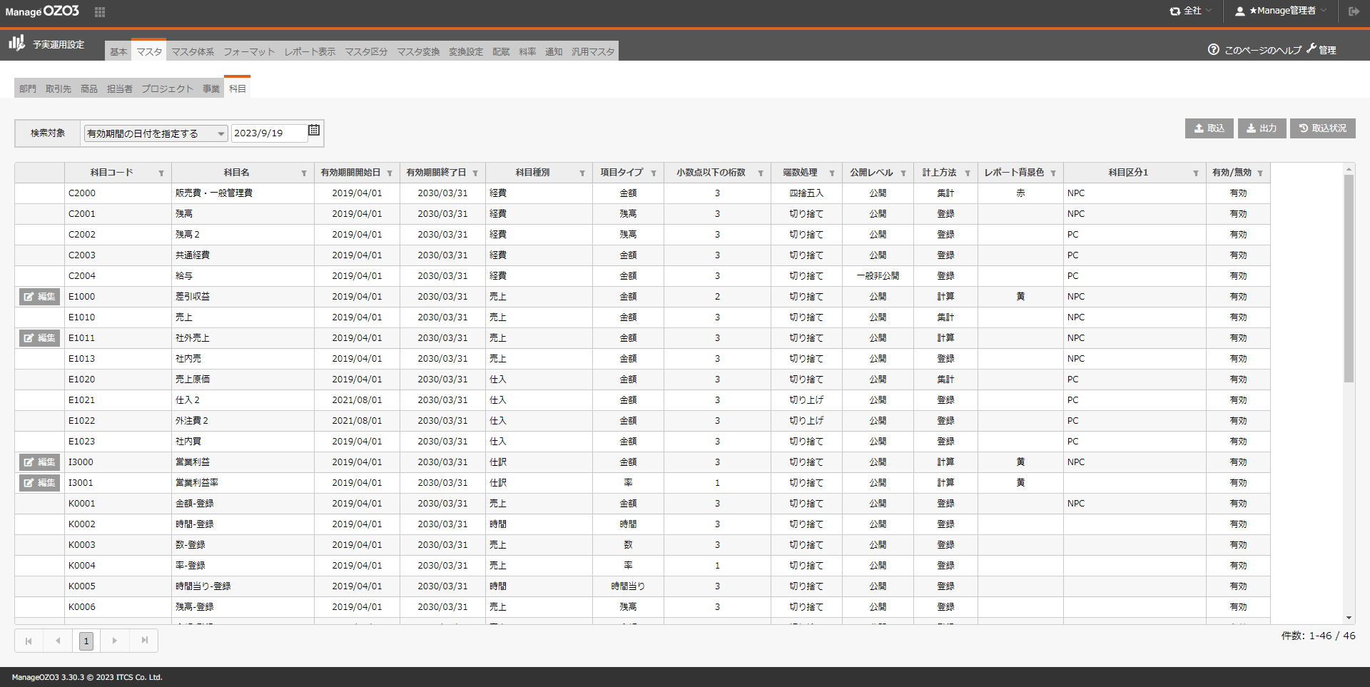
戻る
[予実運用設定]-[マスタ]-[科目]
操作 | 確認事項
明細表で有効期間開始日書式を確認 | 有効期間開始日書式 = 「yyyy/mm/dd」
明細表で有効期間終了日書式を確認 | 有効期間終了日書式 = 「yyyy/mm/dd」

エビデンス（No 27~28. マスタ）
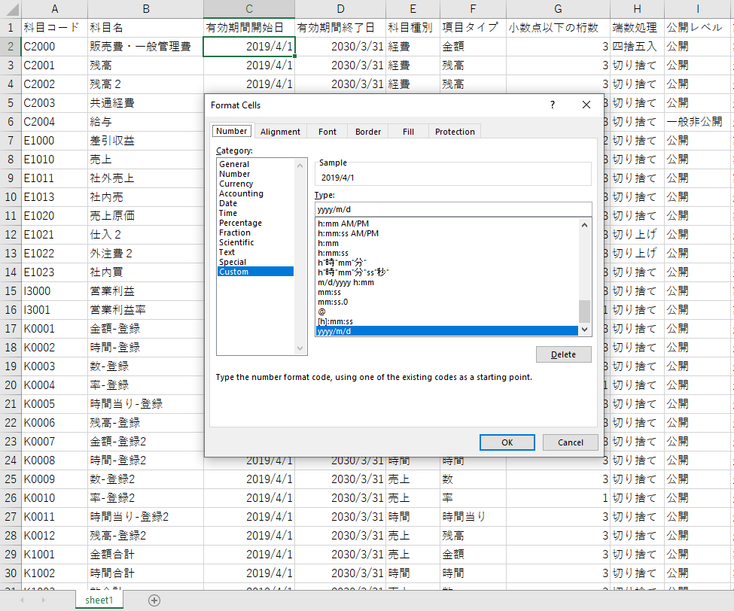
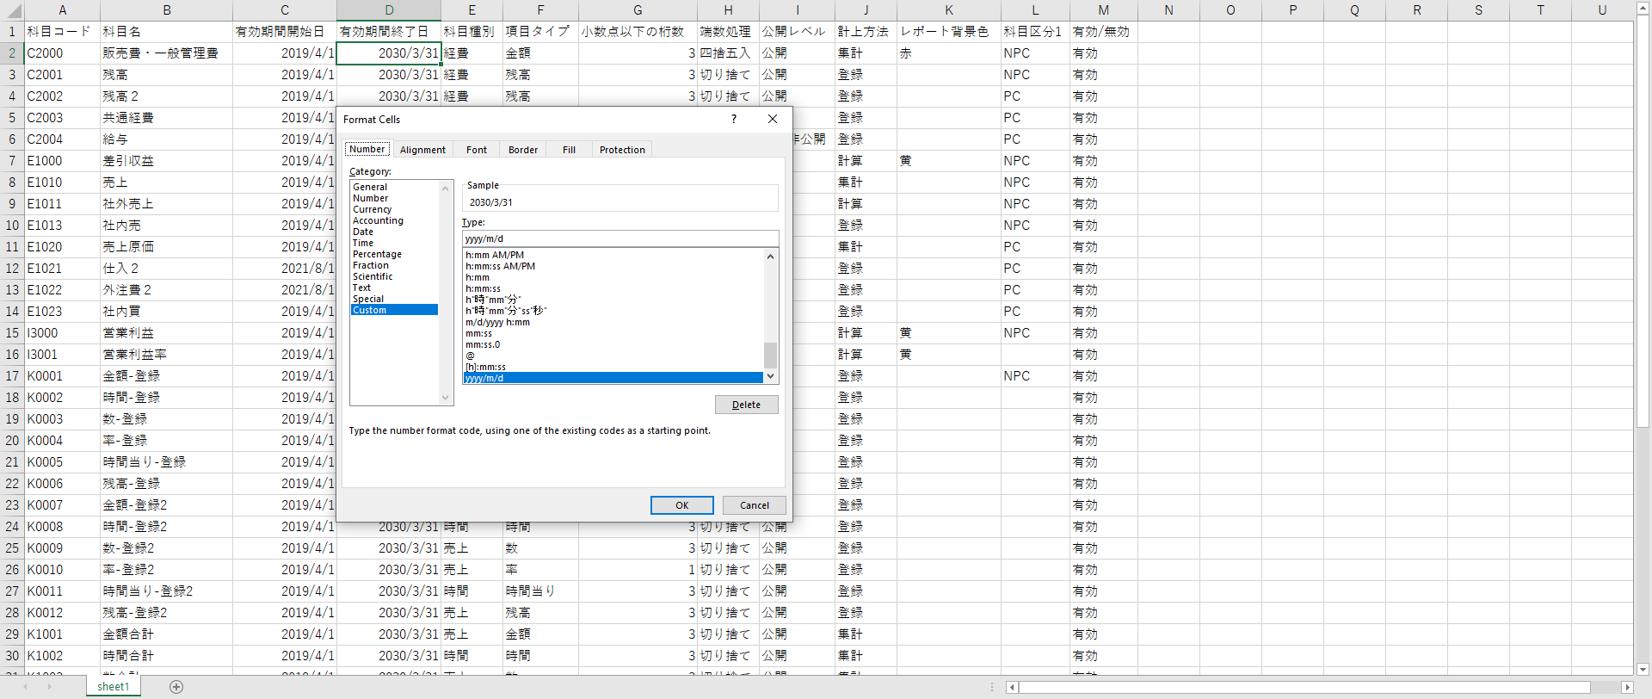
戻る
[予実運用設定]-[マスタ]-[事業]
操作 | 確認事項
EXCELダウンロードボタンを押下で、出力EXCELファイルの有効期間開始日書式を確認 | 有効期間開始日書式 = 「yyyy/m/d」
EXCELダウンロードボタンを押下で、出力EXCELファイルの有効期間終了日書式を確認 | 有効期間終了日書式 = 「yyyy/m/d」

